Main
Kriteria
Kode | Nama Kriteria
C1 | Seleksi administrasi
C2 | Pengalaman Organisasi
C3 | Keaktifan
C4 | Tahun Masuk
C5 | Wawasan Ke organisasian

Matriks Perbandingan Kriteria
Kode | C1 | C2 | C3 | C4 | C5
C1 | 1 | 0.5 | 0.5 | 0.5 | 1
C2 | 2 | 1 | 1 | 1 | 1
C3 | 2 | 1 | 1 | 1 | 1
C4 | 2 | 1 | 1 | 1 | 1
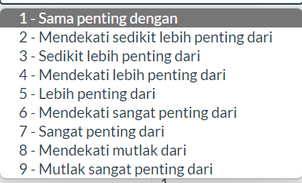
C5 | 1 | 1 | 1 | 1 | 1
Total | 8 | 4.5 | 4.5 | 4.5 | 5

Matriks Nilai Kriteria (Normalisasi)
Kode | C1 | C2 | C3 | C4 | C5 | Jumlah | Prioritas | Eigen Value
C1 | 0.125 | 0.11111111111 | 0.11111111111 | 0.11111111111 | 0.2 | 0.65833333333 | 0.13166666667 | 1.0533333333
C2 | 0.25 | 0.22222222222 | 0.22222222222 | 0.22222222222 | 0.2 | 1.1166666667 | 0.22333333333 | 1.005
C3 | 0.25 | 0.22222222222 | 0.22222222222 | 0.22222222222 | 0.2 | 1.1166666667 | 0.22333333333 | 1.005
C4 | 0.25 | 0.22222222222 | 0.22222222222 | 0.22222222222 | 0.2 | 1.1166666667 | 0.22333333333 | 1.005 |  | 10 | 11 | 12
C5 | 0.125 | 0.22222222222 | 0.22222222222 | 0.22222222222 | 0.2 | 0.99166666667 | 0.19833333333 | 0.99166666667 | 10 | x | x
Total | 1 | 1 | 1 | 1 | 1 |  |  | 5.06 | 11 | x | x
 |  |  |  |  |  |  |  |  | 12
CI | 0.015
RI | 1.12
CR | 0.013392857143 | Konsisten

Nilai kriteria
Kode | C1
C1 | 0.13166666667
C2 | 0.22333333333
C3 | 0.22333333333
C4 | 0.22333333333
C5 | 0.19833333333

